ברוכים הבאים
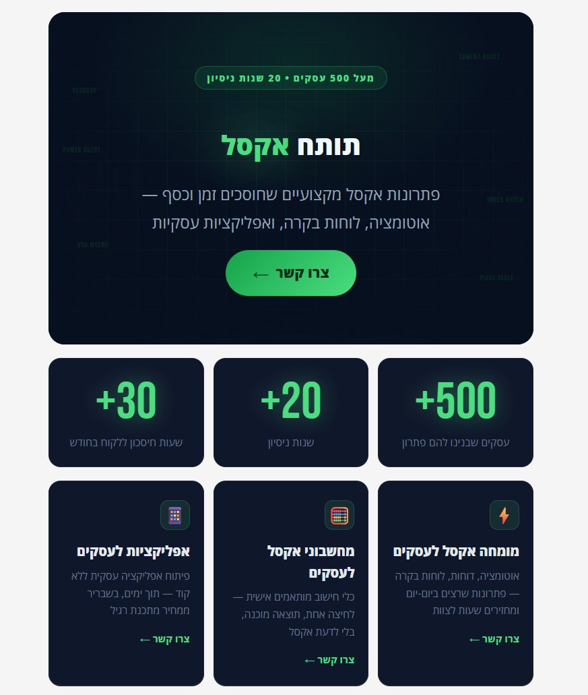

דשבורד
📊 דשבורד ביצועים ותגמול |  |  |  |  |  |  |  | נתוני גרף 1 — עקומת תגמול
איש מכירות: | ישראל ישראלי | | יעד: | 100,000 ₪ | | בפועל: | 135,000 ₪ | | סה"כ: | 14,075 ₪ | % יעד | סה"כ ברוטו | מצב נוכחי
📈 גרף תגמול — סה"כ ברוטו לפי אחוז יעד |  |  |  | 🏗️ פירוק לרכיבי שכר — נוכחי מול תרחיש |  |  |  | 70% | 9,400
ישראל ישראלי עמד על 135% מהיעד ומרוויח 14,075 ₪ ברוטו. עוד 15,000 ₪ למדרגה הבאה (3.5%) 🚀 |  |  |  |  |  | התרחיש זהה למצב הנוכחי — אין הפרש
עקומת תגמול לפי % עמידה ביעד
 | סה"כ ברוטו | סה"כ ברוטו
 | 70% | 9,400
 | 80% | 10,000
 | 90% | 10,250
 | 100% | 11,500
 | 110% | 11,850
 | 120% | 13,400
 | 130% | 13,850
 | 150% | 16,250
פירוק שכר: נוכחי מול תרחיש
 |  |  |  |  |  |  |  | 80% | 10,000
 |  |  |  |  |  |  |  | 90% | 10,250
 |  |  |  |  |  |  |  | 100% | 11,500
 |  |  |  |  |  |  |  | 110% | 11,850
 |  |  |  |  |  |  |  | 120% | 13,400
 |  |  |  |  |  |  |  | 130% | 13,850
 |  |  |  |  |  |  |  | 150% | 16,250
 |  |  |  |  |  |  |  | 135% |  | 14,075

 |  |  |  |  |  |  |  | נתוני גרף 2 — פירוק שכר
 |  |  |  |  |  |  |  | תרחיש | שכר בסיס | עמלה קבועה | פרמיה מותנית
 |  |  |  |  |  |  |  | מצב נוכחי | 8,000 | 2,700 | 3,375
 |  |  |  |  |  |  |  | תרחיש מה-אם | 8,000 | 2,700 | 3,375

